Sheet1
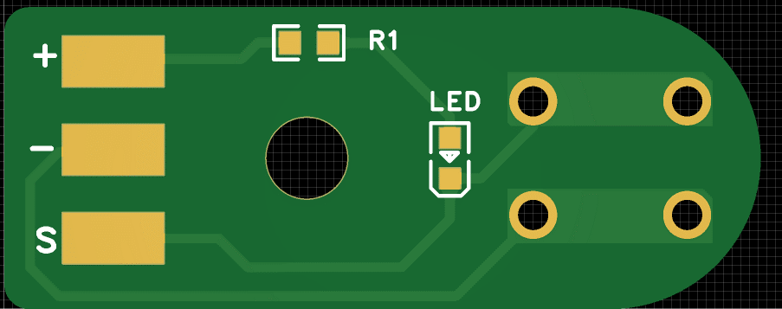
限位开关副板
序号 | 元件 | 位号 | 封装 | 用量 | 需求数量 | 实际到料
 | 板子喷三防漆，板子上面要焊接线

3 | 插件开关6*6*12 | SW1 | DIP-4 | 1

